DNI
PEGAR AQUÍ FOTO DE SU DNI | APELLIDO Y NOMBRE |  | >>>completar
 | Flores Tortul, Aitana
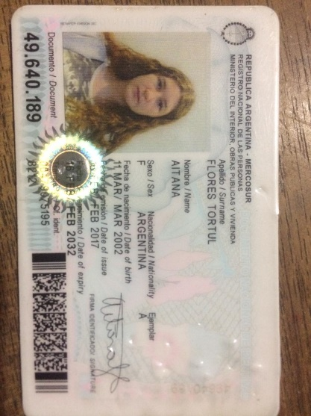

 |  | REGULAR 1

FINAL 1

Ejercicio 1
Parcial 2 | Alumno: Flores Tortul, Aitana
Ejercicio 1. (3.0 puntos) |  | Dada la siguiente Tabla (datos en columnas A, B, C), utilizar las funciones ADECUADAS de Excel para:

 |  |  | Coef. | Lluvia
Fecha | Zona | Lluvia (mm) | Corrector | Corregida
2019-06-02 | 5 | 24.0 | 0.86 | 20.6 | *
2019-12-09 | 4 | 24.0 | 1.12 | 26.9 | *
2019-12-10 | 1 | 13.0 | 0.95 | 12.4 | 12.4
2019-12-11 | 5 | 15.0 | 0.86 | 12.9 | *
2019-12-23 | 2 | 11.0 | 0.88 | 9.7 | 9.7
2019-12-24 | 1 | 18.0 | 0.95 | 17.1 | 17.1
2019-12-25 | 3 | 10.0 | 0.92 | 9.2 | 9.2
2020-01-25 | 3 | 25.0 | 0.92 | 23.0 | *
2020-02-25 | 2 | 15.0 | 0.88 | 13.2 | 13.2
24//01/2020 | 1 | 22.0 | 0.95 | 20.9 | *

(Las celdas amarillas son las que se deben resolver. RECORDAR calcular una y COPIAR a las restantes).
 |  |  |  |  |  |  | Correccion
 | 1) Copiar las columnas A, B y C de la tabla de celdas A40 y alli calcular el subtotal de lluvia por zona |  |  |  |  | 0.5
 | 2) Completar el Coeficiente Corrector en D con los datos en Hoja Coef. |  |  |  |  | 0.5
 | 3) Hallar la lluvia corregida como: lluvia*coef. Corrector. Debe redondear a un decimal |  |  |  |  | 0.5
 | 4) Completar columna F con * SI la lluvia corregida es mayor a 20 O SI es zona 5, |  |  |  |  | 0.5
 | de lo contrario poner el valor de la lluvia corregida.
 | 5) Hacer un gráfico adecuado que muestre las precipitaciones corregidas por fecha. Complete con títulos, leyendas, etc. |  |  |  |  | 1
 |  |  |  |  |  |  | 0 | < TOTAL
 | A CONTINUACION ESCRIBIR LA SINTESIS de TODAS LAS FÓRMULAS UTILIZADAS

Fecha | Zona | Lluvia (mm)
2019-12-10 | 1 | 13.0
Total 10/12/2019 | 1
2019-12-24 | 1 | 18.0
Total 24/12/2019 | 1
24//01/2020 | 1 | 22.0
Total 24//01/2020 | 1
2019-12-23 | 2 | 11.0
Total 23/12/2019 | 2
2020-02-25 | 2 | 15.0
Total 25/2/2020 | 2
2019-12-25 | 3 | 10.0
Total 25/12/2019 | 3
2020-01-25 | 3 | 25.0
Total 25/1/2020 | 3
2019-12-09 | 4 | 24.0
Total 9/12/2019 | 4
2019-06-02 | 5 | 24.0
Total 2/6/2019 | 5
2019-12-11 | 5 | 15.0
Total 11/12/2019 | 5
Total general | 27

Ejercicio 2
Parcial 2 | Alumno:
Ejercicio 2. (2.2 puntos)
 |  |  |  | 0.16
Dada la función: y = seno(x) - 0.15 x2 + 0.125, con x en radianes

En Excel: |  |  |  |  |  | Ptos | Correccion
1) Tabular ambas para x entre x= 2,05 y 4,05 con dx=0,10. Completar los datos en columna B14 a B17 |  |  |  |  |  | 0.8
Hallar D15, D16 y E15. Esta última REDONDEAR a dos decimales. Luego COPIAR a las restantes filas
2) Graficar. Poner títulos, nombres en los ejes. Ajustar escalas. |  |  |  |  |  | 0.7
3) Encontrar la raíz con la función adecuada. Capturar y pegar el cuadro de diálogo de la herramienta usada |  |  |  |  |  | 0.4
4) Señalar con una recta horizontal la raíz de la función en el gráfico |  |  |  |  |  | 0.3
 |  |  |  |  |  |  | 0 | < TOTAL

xo: | 2.050 | x | y
dx: | 0.10 | 2.05 | 0.16
constante 1 | 0.150 | 2.15 | 0.16 |  | A CONTINUACION ESCRIBIR LA SINTESIS de TODAS LAS FÓRMULAS UTILIZADAS
constante 2 | 0.125 | 2.25 | 0.16
 |  | 2.35 | 0.17
 |  | 2.45 | 0.17
 |  | 2.55 | 0.17
x | y | 2.65 | 0.17
 |  | 2.75 | 0.17
 |  | 2.85 | 0.17
 |  | 2.95 | 0.18
 |  | 3.05 | 0.18
 |  | 3.15 | 0.18
 |  | 3.25 | 0.18
 |  | 3.35 | 0.18
 |  | 3.45 | 0.18
 |  | 3.55 | 0.19
 |  | 3.65 | 0.19
 |  | 3.75 | 0.19
 |  | 3.85 | 0.19
 |  | 3.95 | 0.19
 |  | 4.05 | 0.19

Ejercicio 3
Parcial 2 | Alumno:
Ejercicio 3. (2.6 puntos)

Dada la función: y = seno(x) - 0.15 x2 + 0.125 |  | (del ejercicio 2)

Resolver usando FreeMat: |  |  | Ptos | Correccion
1) Definir y Tabular la función para x = 2,05 a x= 4,05 y dx=0,10 |  |  | 0.8
2) Hallar la raíz, cercana a 3 |  |  | 0.6
3) Graficar la función. |  |  | 0.6
4) Marcar la raíz con una una recta horizontal en el gráfico. |  |  | 0.4
5) Completar el gráfico con Título principal y títulos en los ejes |  |  | 0.2
6) COPIAR (no volver a tipear!) en esta hoja los comandos utilizados y la gráfica obtenida. |  |  |  | 0 | < TOTAL

Comandos: f1 = inline('(sin(x)-0.15^2+0.12)') x = 2.05:0.10:4.05; y = f1(x); plot(x,y) grid on hold on raiz = fzero(f1,2) xlabel('Eje x') ylabel('Eje Y') title('Funcion seno(x) - 0.15 x2 + 0.125 ') plot([3,3.4],[0,0],'LineWidth',2) |  | 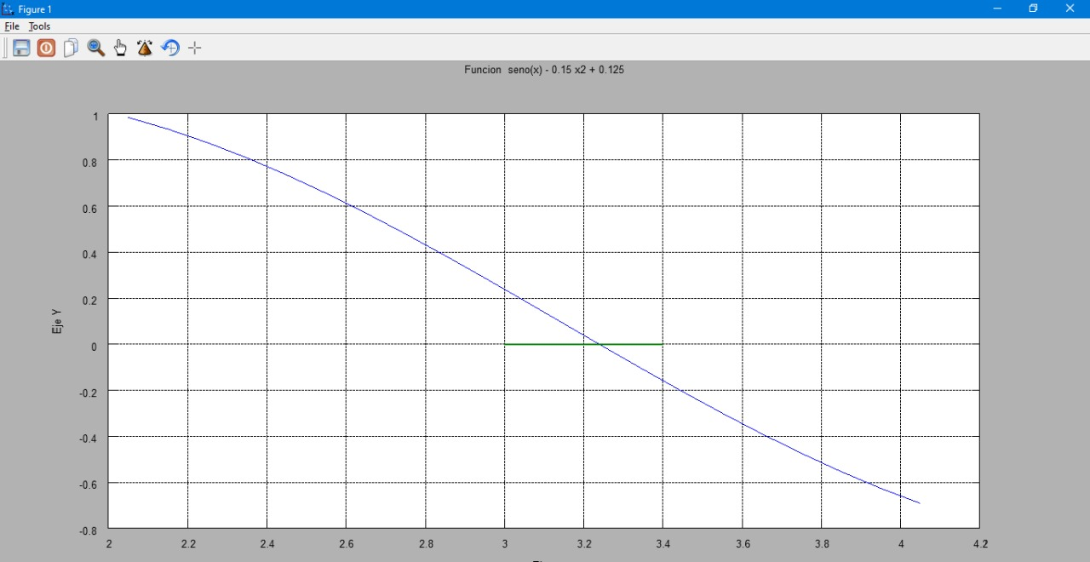

Ejercicio 4
Parcial 2 | Alumno:
Ejercicio 4. (2.2 puntos) |  | Usando FreeMat:
 |  |  |  | Correccion
1- Resolver en forma algebraica el SEL: |  |  | 1

2- Graficar las dos rectas que forman el sistema |  |  | 0.4

3-Completar el gráfico con títulos, títulos ejes. |  |  | 0.4

4-Trazar en la intersección una recta horizontal |  |  | 0.4 | 0 | < TOTAL

5- COPIAR en esta hoja (no volver a tipearlos!) los comandos utilizados y la gráfica obtenida.
Comandos:
r1 = [-3 2]
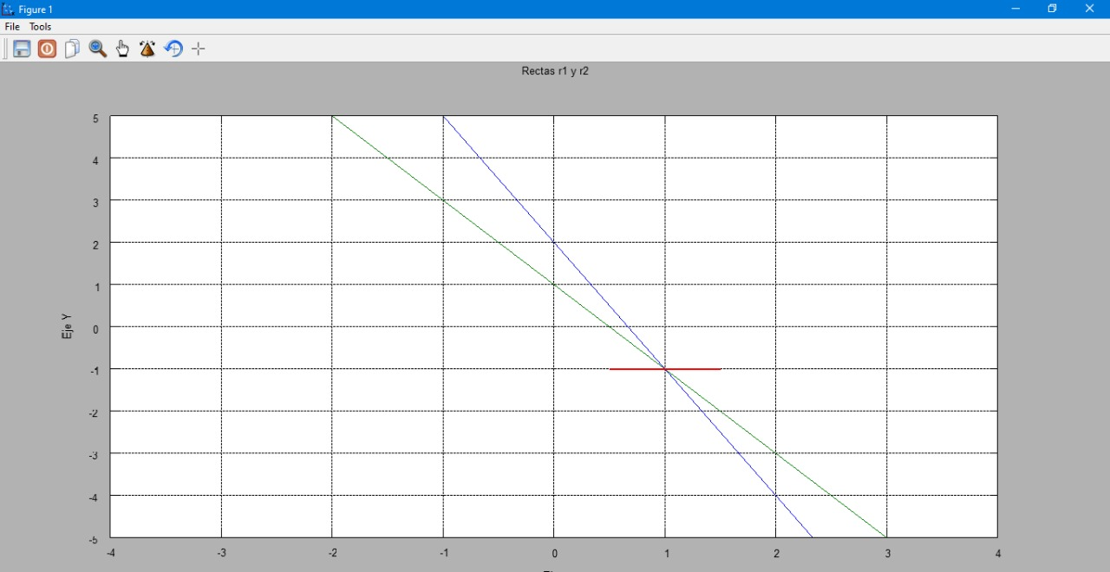
r2 = [-2 1]
x = -10:0.2:10;
y1 = polyval(r1,x);
plot(x,y1)
grid on
hold on
y2 = polyval(r2,x);
plot(x,y2)
xlabel('Eje x')
ylabel('Eje Y')
title('Rectas r1 y r2')
axis([-4 4 -5 5])
plot([0.5,1.5],[-1,-1],'LineWidth',2)

